Начни тут!
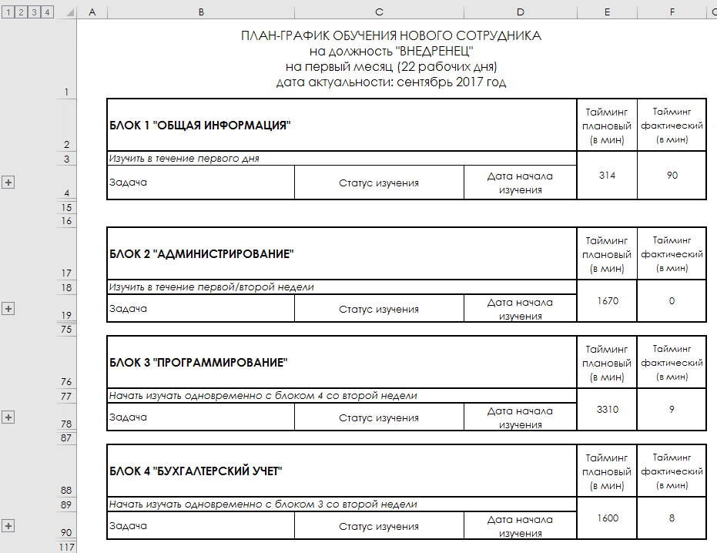
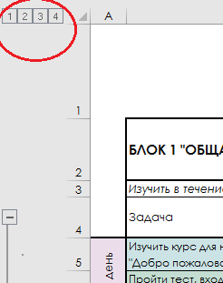

 | Привет, практикант! | О человеке судят не только по его поступкам, но и по тем решениям, которые он сознательно откладывает.
 |  | Ошибок избегает только тот, кто не решается действовать. Не бойтесь ошибок – бойтесь упускать уроки, которые они дают
 | Рады приветствовать тебя в нашей компании!
 | Перед тобой документ - план твоего развития на ближайшие три месяца. Впереди тебя ждет очень много информации. За три месяца тебе нужно узнать, что такое 1С, научиться работать на уровне покруче профессиональных пользователей программных продуктов 1С. :) К моменту окончания испытательного срока каждый новый практикант сдает сертификат 1С:Профессионал по платформе(или другую по договоренности с руководителем). Это - твоя цель на ближайшее время. Для того, чтобы мы тебя не потеряли под информационной лавиной, и создан этот документ. Не переживай: упорство и труд - всё перетрут :-)


 | Мы живем по простым принципам. Присоединяйся и ты:
1 | Мозг включаем по умолчанию.
2 | Уважаем друг друга. Помогаем друг другу. Несем людям радость и счастье ;-)
3 | Уважаем время друг друга. Сначала пробуем найти ответ в задаче, в гугле, в яндексе, потом отвлекаем живого человека.
4 | Задаем вопросы. В первую очередь себе после изучения материала, после любому коллеге/своему руководителю/ если что-то не понятно.
5 | Сначала делаем, потом спрашиваем. Возник вопрос по задаче? Погугли. Сделай так, как считаешь правильным. Приходи за советом с двумя-тремя опробованными вариантами. Не бойся эксперементировать!
6 | Ведем учет времени.
 | Во время работы с документом сверяй план и факт. Навыки тайм-менеджмента тебе пригодятся.
7 | Держим дела в порядке. Всегда. Это касается почты, google docs, dropbox, яндекс.диск (и всё, чем ты будешь пользоваться) и папки “загрузки”. Удаляй лишнее, сохраняй нужное, категоризируй материалы.
8 | Делай результат видимым, чтобы твою работу можно было оценить.
9 | Результат важнее времени и усилий. Факты предпочтительнее мнения.
10 | Ошибки - это нормально. “Попробовал - не получилось”, “придумал - не прокатило” - чем больше ты пробуешь, тем больше получится. Нужно продолжать делать, продолжать принимать решения. Ошибок не будет только если вообще ничего нового не делать.


 | А теперь больше про сам документ.
Важно | На закладке “Инструкция по использованию” ты найдешь более подробную информацию о том, как работать с информацией на других вкладках. Все обязательные к изучению материалы мы собрали на вкладках “План на 1 месяц” и “План на 2-3 месяц”. В них ты найдешь план работы по самообучению на ближайшие три месяца.
 | Тебе обязательно понадобятся наушники! Впереди много видео материлов.
…и ещё раз про тайминг | Обязательно фиксируй время, которое ты тратишь на ту или иную задачу по обучению.
 | В “Плане 1” и “План 2-3” указано плановое время в минутах на задачу. Оно приблизительное. Ты вполне можешь справиться с чем-то быстрее или медленнее. Отмечай реальное время в колонке “Фактический тайминг в мин”.
 | Обязательно в минутах - это поможет собрать статистику автоматически. Развивай навык тайм-менеджмента, он тебе очень пригодится в дальнейшей работе.

 | Не стесняйся спрашивать. Спрашивай у коллег, у наставника, у руководителя. Совершенно нормально искать ответы на вопросы. Будь любознательным и не бойся сложных задач.
 | Не все материалы будут по последним релизам. Реальность такова: не все материалы одинаково актуальны. Фиксируй нестыковки, копи обратную связь, обязательно анализируй полученный материал.
 | Учись анализировать, оценивать, сравнивать, комментировать и быть готовым продемонстрировать свои навыки.
 | Всегда задавай себе вопрос: что именно ты сейчас узнал, какую пользу из этого сможешь извлечь?

 | Используй возможность сворачивать в excel группировки, чтобы увидеть картину в целом.

Обратная связь | Обратная связь - наше всё! Помоги стать лучше. Если есть предложения, комментарии, замечания по документу! Особенно если какие-то материалы оказались нужными, но их не было в этом списке, и ты их получил от коллег/запрашивал через кординатора/скачивал из сети - напиши

Инструкция по использованию
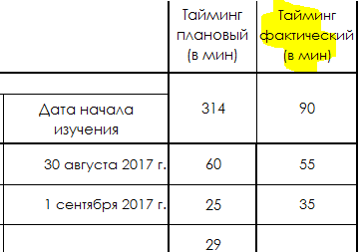
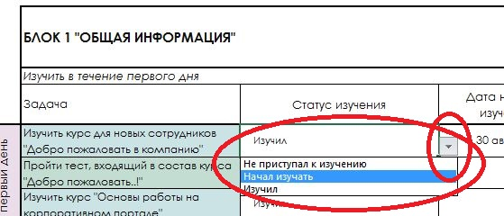
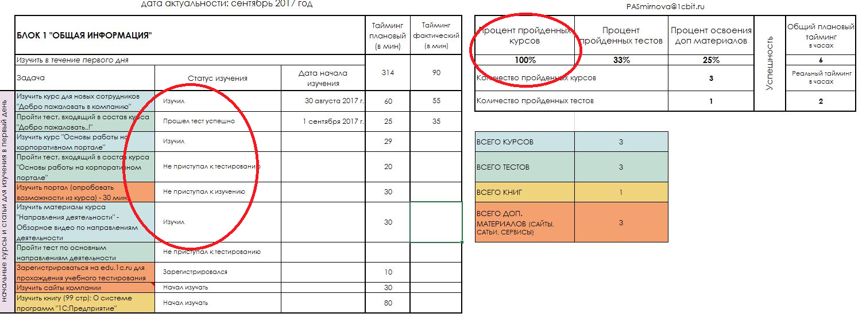

Только когда начинаешь читать пояснение к инструкции, осознаешь, что не понял ни инструкцию, ни пояснение.
ВВОДНЫЕ ДАННЫЕ НА НАЧАЛО
Иногда кажется, что существует некая инструкция по взаимодействию с людьми, и её раздали всем, кроме меня.
Важно!
1 | План-график обучения нового практиканта рассчитан на 3 месяца испытательного срока;
2 | В течении первого месяца (22 рабочих дней) новый практикант проходит обучение согласно "План на 1 месяц";
3 | Все обучающие материалы рассчитаны на самостоятельное изучение;
4 | Все обучающие материалы / контрольные тесты новый практикант обязан изучить / пройти в полном объеме.
5 5.1 | В самом начале работы с тем или иным курсом заполни значение в графе "Дата начала" Чтобы увидеть материалы для изучения - нажмите на кнопку "плюс", чтобы раскрыть группу

 | 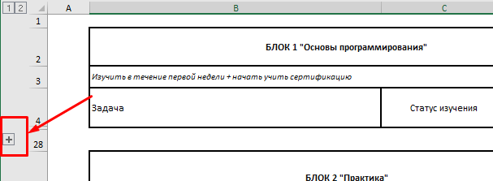
6

7 | Не забудь засечь время и вести хронометраж выполнения задачи. Фиксируй результат в поле "Таймин фактический". Время обязательно указывай в минутах.

8 | После успешного изуения любого курса/теста/книги/материала поставь отметку об окончании: в План-графике в графе "Статус изучения" выбери подходящее значение из выпадающего списка

 | От выбранной отметки зависит автоматический расчет результата. Будь внимателен! Не выбирай лишнего и не копируй. Выбирай значение для каждого материала отдельно.

9 | В процессе обучения включай мозг на полную! Изучай, смотри, читай, узнавай. Спрашивай более опытных коллег, наставника и своего руководителя.

10 | Будь готов к тому, что в процессе обучения и после Наставник/ Руководитель будет задавать тебе - новому практиканту - наводящие вопросы, пытаясь выяснить степень погружения в материал; Вопросы могут быть не только по текущей теме, но и по уже пройденному материалу.
 | Принцип "Сдал - забыл" - не работает!
11 | К моменту окончания испытательного срока новый практикант сдает сертификат 1С:Профессионал по платформе(или другую профку по договоренности с руководителем)

 | Каждый практикант для достижения максимального результата в работе должен ответственно подходить к процессу обучения.
 | Соблюдение сроков и требований по обучению, выполнение поставленных планов по развитию является неотъемлемой частью корпоративной культуры Компании

План на 1 месяц
БЛОК 1 "Основы программирования" |  |  | Тайминг плановый (в мин) | Тайминг фактический (в мин) | Процент пройденных занятий | Процент пройденных ДЗ | Процент освоения доп материалов | Успешность | Общий плановый тайминг в часах
Изучить в течение первой недели + начать учить сертификацию |  |  | 1680 | 0 | 0% | 0% | 0% |  | 28
Задача | Статус изучения | Дата начала изучения |  |  | Количество пройденных занятий |  | 0 |  | Реальный тайминг в часах
Курс кликни на меня ---------> Программирование за 21 день (курсы-по-1с.рф) 20 часов вместе с дз <---------Курс кликни на меня |  |  |  |  | Количество пройденных задач |  | 0 |  | 0
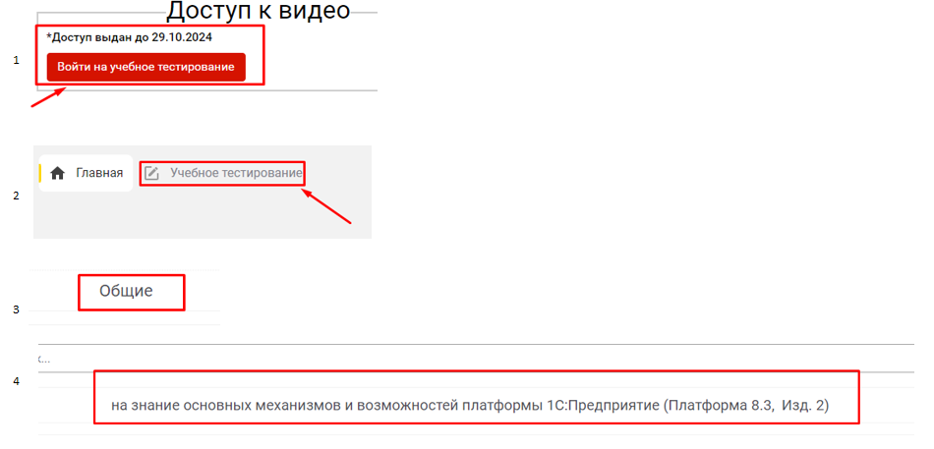
Занятие 1: Начало работы с платформой «1С:Предприятие 8» (Бухгалтерию качать не нужно и 8.2 версию тоже) Только качать платформу 8.3 | Не приступал к изучению |  | 50
Занятие 2: Объекты справочной информации | Не приступал к изучению |  | 50 |  | ВСЕГО ЗАНЯТИЙ + ДЗ | 21
Занятие 3: Документооборот торгового предприятия | Не приступал к изучению |  | 50 |  | ВСЕГО ДОП. МАТЕРИАЛОВ | 1
Занятие 4: Регистры накопления. Проведение документов | Не приступал к изучению |  | 50
Занятие 5: Виды регистров накопления, регистры сведений. Интерфейс приложения | Не приступал к изучению |  | 50 |  | Начинайте учить профку тут |  |  | Инструкция
Занятие 6: Первая программа на платформе «1С:Предприятие 8» | Не приступал к изучению |  | 50
Занятие 7: Программирование на встроенном языке «1С:Предприятие 8» | Не приступал к изучению |  | 60
Занятие 8: События, процедуры и функции | Не приступал к изучению |  | 60
Занятие 9: Типы данных. События элементов форм | Не приступал к изучению |  | 60
Занятие 10: Чтение информации из базы данных, создание отчетов | Не приступал к изучению |  | 60
Занятие 11: Получение данных из регистров | Не приступал к изучению |  | 60
Занятие 12: Контроль остатков и расчет себестоимости | Не приступал к изучению |  | 60
Занятие 13: Валовая прибыль. Создание сложных отчетов | Не приступал к изучению |  | 60
Занятие 14: Основы бухгалтерского учета | Не приступал к изучению |  | 60
Занятие 15: Проведение документов по бух. Учету | Не приступал к изучению |  | 60
Занятие 16: Отчеты по бухгалтерскому учету. Закрытие месяца | Не приступал к изучению |  | 60
Занятие 17: Общие сведения о заработной плате. Создание объектов расчета | Не приступал к изучению |  | 60
Занятие 18: Начисление заработной платы | Не приступал к изучению |  | 60
Занятие 19: Универсальные механизмы расчета. Отчеты | Не приступал к изучению |  | 60
Занятие 20: Основы CRM-системы | Не приступал к изучению |  | 60
Занятие 21: Воронка продаж. Бизнес-процессы и задачи | Не приступал к изучению |  | 60
Книга Радченко "1С:Программирование для начинающих Разработка в системе "1С:П 8.3" | Не приступал к прочтению |  | 480

БЛОК 2 "Практика" |  |  | Тайминг плановый (в мин) | Тайминг фактический (в мин) | Процент пройденных занятий | Процент пройденных заданий | Процент освоения доп материалов | Успешность | Общий плановый тайминг в часах
Изучить до конца первого месяца |  |  | 6750 | 0 | 0% | 0% | 0% |  | 113
Задача | Статус изучения | Дата начала изучения |  |  | Количество пройденных задач |  | 0 |  | Реальный тайминг в часах
Курс кликни на меня ---------> Онлайн-школа 1С программирования Евгения Милькина (без седьмого блока) <--------- Курс кликни на меня Логин: lekneer_89@mal.ru Пароль: 2ztbtunT9O |  |  |  |  | Количество пройденных занятий |  | 0 |  | 0
Блок 1: Изучаем язык 1С | Не приступал к решению |  | 1035
Блок 2: Пишем программы | Не приступал к решению |  | 1320 |  | ВСЕГО ЗАДАНИЙ + ЗАНЯТИЙ | 6
Блок 3: Разрабатываем простейшие базы | Не приступал к решению |  | 1200 |  | ВСЕГО ДОП. МАТЕРИАЛОВ | 1
Блок 4: Учимся извлекать данные для отчётов | Не приступал к решению |  | 1140
Блок 5: Извлекаем данные для отчётов из учебной базы | Не приступал к решению |  | 900 |  | Начинайте учить профку тут
Блок 6: Система компоновки данных для начинающих | Не приступал к решению |  | 675
Книга "101 совет начинающим разработчикам в системе "1С:Предприятие 8" | Не приступал к прочтению |  | 480

